상품제안서
에코너 티스프로 UV-C 칫솔 살균기 | 상품코드: S45187

 |  |  |  |  |  |  | 02-713-8555 | www.synergygift.co.kr
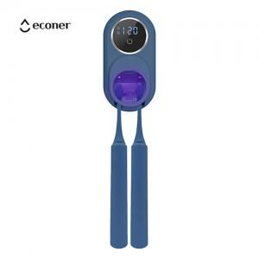 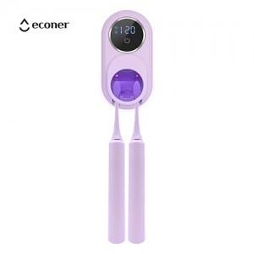 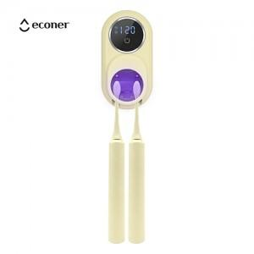

【상세/제작정보】

【인쇄/포장옵션】 | 실크, 레이저, 풀칼라 / 포장지포장

【공급단가】 | 수량 | 20~ | 100~ | 300~ | 500~ | 1,000~
*VAT별도 | 크림베이지 | 24,220원 | 21,700원 | 20,300원 | 19,400원 | 19,000원
 | 스위트라벤더 | 24,220원 | 21,700원 | 20,300원 | 19,400원 | 19,000원
 | 얼루어블루 | 24,220원 | 21,700원 | 20,300원 | 19,400원 | 19,000원

【상품 URL】 | https://www.synergygift.co.kr:443/src/goods_detail.php?gdno=45187

